Hoja1
LUDICA IDENTIFICANDO ANDO!!!
¿Que es un peligro?
Cualquier acto o condición que tiene la probabilidad de provocar lesiones o daños en la salud.

IDENTIFICA PELIGROS EN TU PUESTO DE TRABAJO
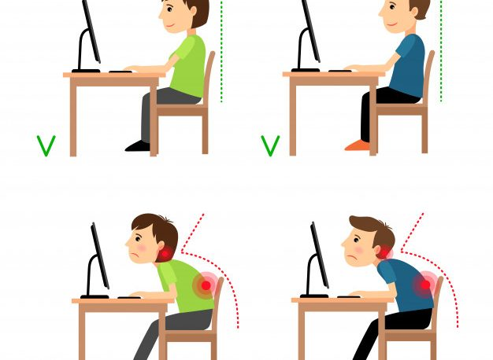 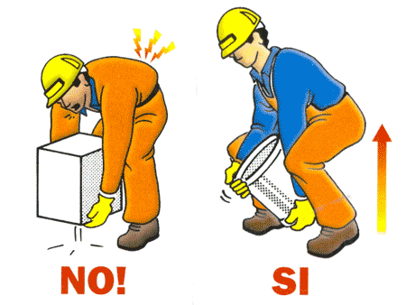 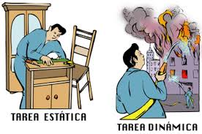 | BIOMECANICOS | TAREAS EN LAS QUE ME EXPONGO | QUE PUEDO HACER PARA CONTROLAR EL PELIGRO
 | POSTURAS
 | ESFUERZOS
 | MOVIMIENTOS REPETITIVOS
 | MANIPULACION DE CARGAS
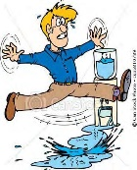 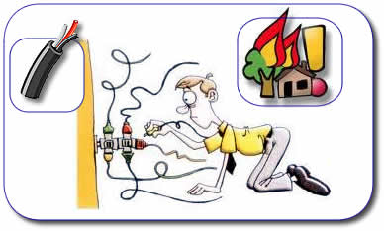 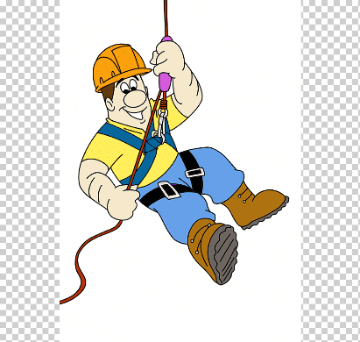 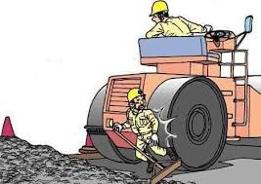 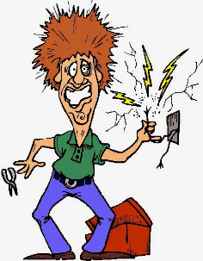 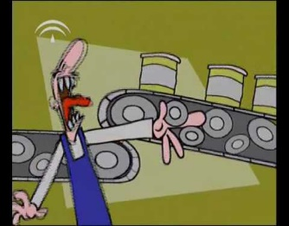 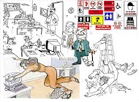 | CONDICIONES DE SEGURIDAD | TAREAS EN LAS QUE ME EXPONGO | QUE PUEDO HACER PARA CONTROLAR EL PELIGRO
 | MECANICO
 | ELECTRICO
 | LOCATIVO
 | TECNOLOGICO
 | TRANSITO
 | ALTURAS
 | PUBLICO
 | ESPACIOS CONFINADOS
 | FISICOS | TAREAS EN LAS QUE ME EXPONGO | QUE PUEDO HACER PARA CONTROLAR EL PELIGRO
 | RUIDO
 | TEMPERATURAS
 | VIBRACIONES
 | ILUMINACION
 | RADIACIONES
 | QUIMICOS | TAREAS EN LAS QUE ME EXPONGO | QUE PUEDO HACER PARA CONTROLAR EL PELIGRO
 | POLVOS
 | LIQUIDOS
 | HUMOS
 | GASES Y VAPORES
 | MATERIAL PARTICULADO
 | BIOLOGICOS | TAREAS EN LAS QUE ME EXPONGO | QUE PUEDO HACER PARA CONTROLAR EL PELIGRO
 | VIRUS
 | BACTERIAS
 | HONGOS
 | PICADURAS
 | MORDEDURAS
 | FLUIDOS
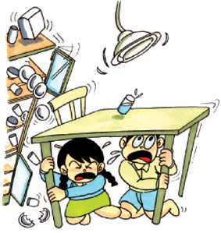 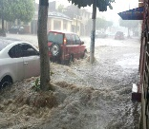 | FENOMENOS NATURALES PRESENTES EN TODAS LAS AREAS DE TRABAJO |  | QUE PUEDO HACER PARA CONTROLAR EL PELIGRO
 | TEMBLORES
 | SISMOS
 | TERREMOTOS
 | INUNDACIONES
 | EXPLOSIONES
 | DERRUMBE
NOMBRE DE LOS INTEGRANTES

